Sheet1
1) Unzip files yang telah disertakan bersama email ini.

2) Pastikan file berikut ada di dalam folder files yang telah di unzip tadi.
 | 2-1) Support
 | 2-2) SETUP.LST
 | 2-3) Database
 | 2-4) Manual_Insan_Jewels
 | 2-5) Pengurusan Kedai Emas 2.0.0
 | 2-6) Setup
 | 2-7) Promosi

※Pastikan setiap file di dalam folder ini tidak di RENAME!!

3) Klik [Setup] seperti gambar di bawah.

4) Klik [OK].
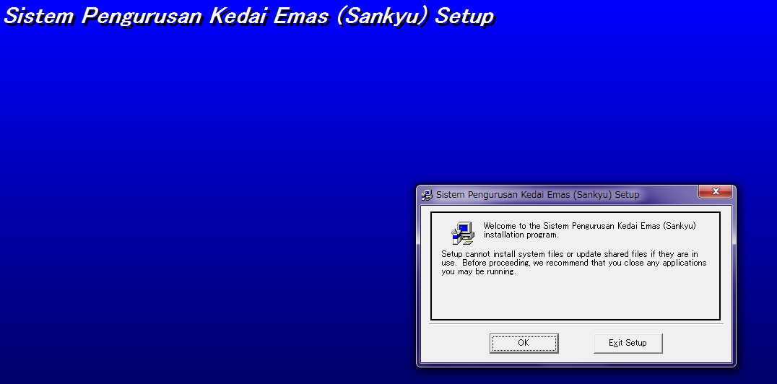

5) Pastikan anda ingat di mana anda install software ini. Link folder tempat anda install software ini boleh di dapati dari
gambar di bawah.
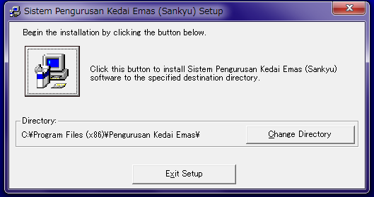

6) Kemudian klik button install seperti gambar di bawah.

7) Klik [Continue]
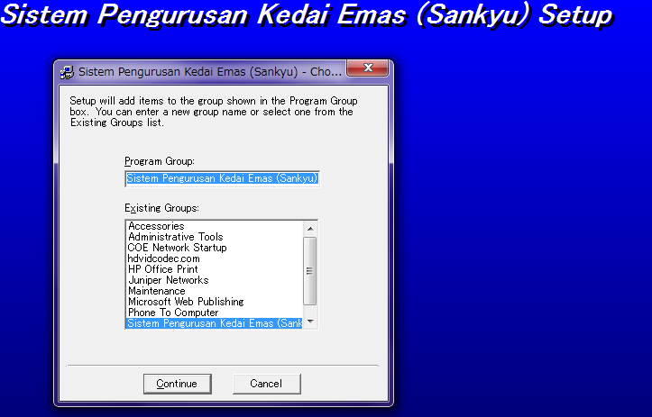

8) Dan setup akan berjaya dan pop up seperti di bawah akan dipaparkan.
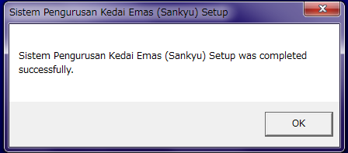

9) Copy file "Database" dan "Promosi" dari file yang telah di download dari website saya dan paste kan dalam folder di mana sistem ini
telah di install seperti di langkah *5

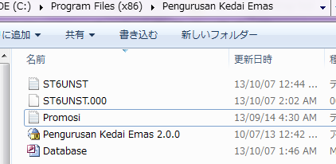

10) Sistem boleh diakses dari link seperti di bawah.
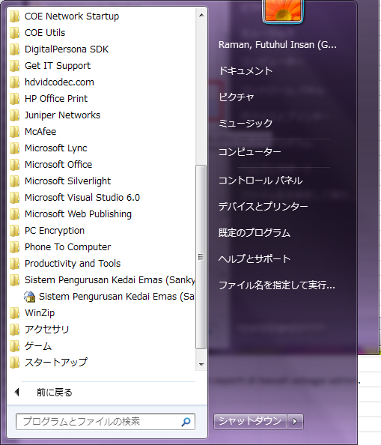

11) Sila gunakan username dan password seperti di bawah sebagai admin.

 | Username : Admin
 | Password : Admin

※Sistem ini dibina untuk saiz screen dengan resolusi yang besar.Jika komputer anda adalah resolusi rendah dan setting untuk resolusi screen anda
perlu dilakukan.
Untuk paparan yang sesuai dengan sistem ini,sila ubah setting resolution screen anda kepada 1600 X 900.

Jika betul berminat untuk membeli sistem ini,saya akan buat sistem yang berpadanan dengan saiz screen anda.

